상품제안서
[동원참치] S12호 선물세트 | 상품코드: S38863

 |  | 02-713-8555 | www.synergygift.co.kr
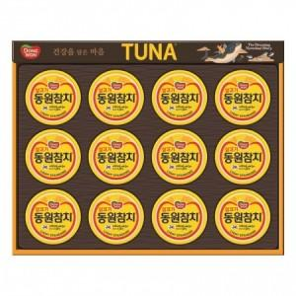

【상세/제작정보】 | <span style="font-size: 14pt;">※ 부직포가방 동봉 상품입니다.</span><p><span style="font-size: 14pt;"></span></p><p><span style="font-size: 14pt;">※ 주문전 재고확인 필수 입니다.</span></p><p><span style="font-size: 14pt;">※</span><span style="font-size: 14pt;">​ 재고 상황에 따라 케이스는 안내없이 변경 될 수 있습니다.</span><span style="font-size: 14pt;">​</span></p>

【인쇄/포장옵션】 | 스티커 / 기본케이스+쇼핑백동봉

【공급단가】 | 수량
*VAT별도 | 단가

【상품 URL】 | https://www.synergygift.co.kr:443/src/goods_detail.php?gdno=38863

